INFORMATIONS
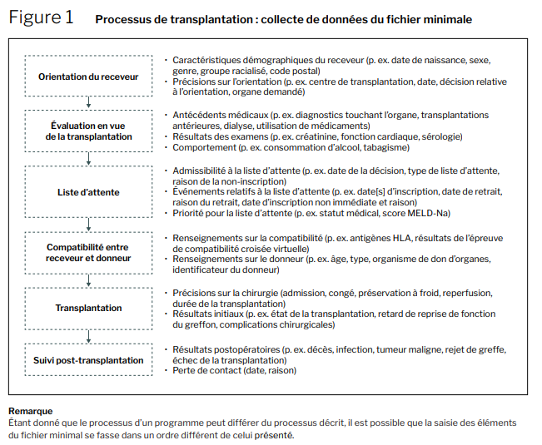
Voir: https://www.cihi.ca/sites/default/files/document/canodt-transplantation-minimum-data-set-data-dictionary-fr.pdf

